基本概括
Kotlin配置

1.在android studio 3.0时已经，兼容了支持了kotlin插件。
2.在3.0之前的版本需要安装kotlin插件，点击code->convert java file to kotlin file 转换成kotlin代码,并进行build.gradle配置，不过AS编译器默认会有提示配置

Kotlin插件扩展

为了不用重复的使用findviewById和使用第三方库注入来找到view，kotlin的扩展插件支持和上述开源库同样的功能。
并且kotlin的扩展插件是kotlin IDEA插件的组成之一，所以并不需要在单独安装额外的插件。
配置： | 只需要在module下的build.gradle中添加 apply plugin ：'kotlin-android-extensions'
使用： | 在代码中导入相关的xml，即可直接使用view的id进行操作。
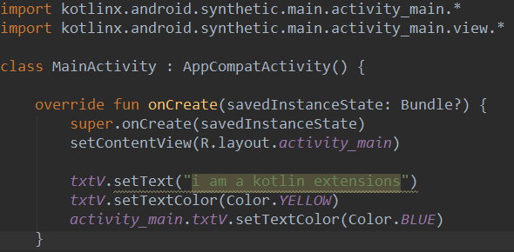

如上图所示，导入import kotlinx.android.synthetic.main.布局.*，即可使用id来设置参数
如果想要使用合成属性，则需要导入到.view.*，如上图可以直接使用 viewGroup.view.method的方式
如上图两种方式设置textview的颜色，则只会显示txtV设置的颜色，合成属性的不会显示。

Kotlin中的使用依赖注解的android框架和库，只需简单的将annotationProcessor 使用kapt(kotlin annotation processing tool)替换即可。

Kotlin的基本语法
1.定义函数时，参数括号中，参数：类型，返回值括号中（）：Int ，返回Int值，默认为Uｎｉｔ等同于ｊａｖａ中的ｖｏｉｄ

２.变量使用ｖａｒ（ｖａｒｉａｂｌｅ）表示，常量使用ｖａｌ（ｖａｌｕｅ）表示，ｖａｌ相当于ｆｉｎａｌ不变的、线程安全。ｋｏｔｌｉｎ的数据类型和ｊａｖａ的类似，为Ｉｎｔ、Ｄｏｕｂｌｅ、Ｆｌｏａｔ、Ｌｏｎｇ、Ｂｙｔｅ、Ｓｈｏｒｔ、Ｓｔｒｉｎｇ、Ｃｈａｒ、Ｂｏｏｌｅａｎ
３．变量的赋值有三种方式
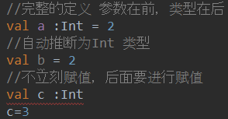

４.字符串模板，可以在字符产中应用变量，或者调用方法。使用￥符号引用变量，使用￥｛ｌｉｓｔ．Ｇｅｔ（０）｝调用方法
５．Ｉｆ条件语句可以直接将结果赋值，不用多余的三元运算符了。
６．当某个变量可以为ｎｕｌｌ时，使用？来标识
７．类型检测和自动转换类型： |  | 使用ｉｓ关键字，后者判断后的编译器只能转换，使用as关键字进行转换。
８．流程控制：ｆｏｒ，ｗｈｉｌｅ，ｗｈｅｎ（相当于ｓｗｉｔｃｈ，但是更加强大）
９．Ｋｏｔｌｉｎ的区域１．．６，表示１～６之间，使用ｉｎ关键字判断是否在区间内。使用ｄｏｗｎＴｏ表示递减，使用ｓｔｅｐ代表间隔数，ｕｎｔｉｌ表示半开区间，不包含。

基本类型使用
Ｋｏｔｌｉｎ基本类型的使用

ｋｏｔｌｉｎ中基本有Ｉｎｔ，Ｓｈｏｒｔ，Ｂｙｔｅ，Ｌｏｎｇ，Ｆｌｏａｔ，Ｄｏｕｂｌｅ，Ｂｏｏｌｅａｎ，Ｃｈａｒ（不是数字），Ｓｔｒｉｎｇ。
基本和ｊａｖａ语言相似，不同点有：１．Ｋｏｔｌｉｎ的基本类型不能自动转型，需要使用相应的方法，如.：

２.ｋｏｔｌｉｎ数值字面值的下划线（１．１版本起）：

３．Ｋｏｔｌｉｎ中一切都是对象，数字使用对象进行装箱。＝＝表示值是否一致，＝＝＝表示对象是否一致，＝表示赋值
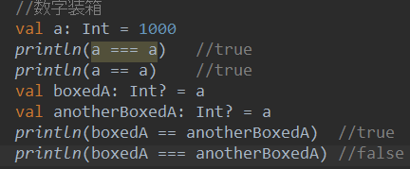

４．位运算（只适用于Ｉｎｔ，Ｌｏｎｇ）
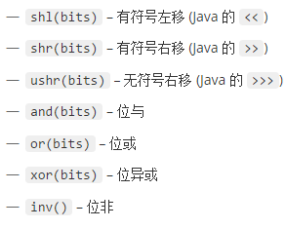

５．数组使用Ａｒｒａｙ类来表示，创建数组使用ａｒｒａｙＯｆ（）来进行创建。与ｊａｖａ不同的是ｋｏｔｌｉｎ的数组是不型变的。Ｋｏｔｌｉｎ也有无装箱的类表示原生类型数组，ＢｙｔｅＡｒｒａｙ，ＩｎｔＡｒｒａｙ等
６．字符串：不可变，可以使用ｓ［ｉ］进行索引元素，可以使用ｆｏｒ循环迭代，并且有两种字符串，一种是转移字符串和ｊａｖａ字符串类似，可以使用转义字符。另一种则是原生字符串使用
三个引号表示如＂＂＂ｈｈｈｈ＂＂＂．
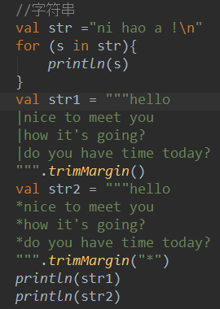

 | 协变：表示子类型和父类型之间的关系，如：cat[] 是 Animal[]的子类型
 | 逆变：表示与协变相反的关系，如：Animal[] 也是cat[]类型
 | 不变：表示类型之间没有任何关系。
 | 而在java中数组是协变的，泛型是不变的。在kotlin中数组是不变的，泛型是协变的。

上述的ｔｒｉｍＭａｒｇｉｎ是分割字符串，默认”｜“，也可以自己定义

７．字符串模板可以使用美元符号￥表示，或者使用｛｝表示任意表达式

Ｋｏｔｌｉｎ的控制流的使用

１．Ｋｏｔｌｉｎ的ｉｆ表达式的使用。
在ｋｏｔｌｉｎ中ｉｆ是一个表达式，他会返回一个值，这个就不需要使用三元运算符了
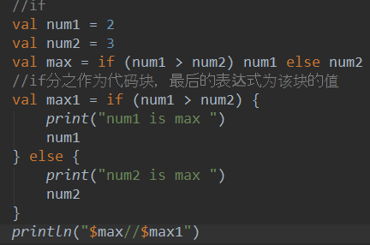

２.ｗｈｅｎ的使用，替代了ｊａｖａ中的ｓｗｉｔｃｈ，但是更加强大，可以使用表达式，数字，字符串等等。
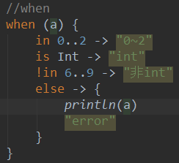

３．Ｆｏｒ循环
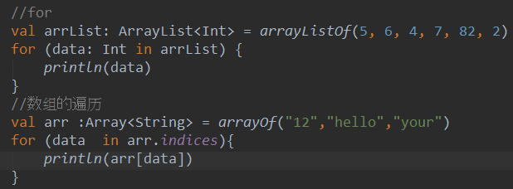

４．Ｗｈｉｌｅ循环用法和ｊａｖａ的用法一致

Ｋｏｔｌｉｎ返回与跳转

ｋｏｔｌｉｎ的ｒｅｔｕｒｎ，ｃｏｎｔｉｎｕｅ，ｂｒｅａｋ和标签的使用。
ｒｅｔｕｒｎ是直接返回，结果整个方法，如果是多层嵌套，就不能进行对返回的控制了，所以可以使用标签来进行控制返回的层数，默认标签为与函数同名

ｋｏｔｌｉｎ的类与对象
ｋｏｔｌｉｎ的类和继承

１．类，使用ｃｌａｓｓ进行声明，ｃｌａｓｓ＋类名＋｛｝其中花括号可以省略。
２.构造函数，一个类可以有一个主构造函数和多个次构造函数，主构造函数位于类的头部，有关键字ｃｏｎｓｔｒｕｃｔｏｒ修饰。如果没有注解或者可见性的修饰符，则关键字ｃｏｎｓｔｒｕｃｔｏｒ可以省略
并且可以在类中的ｉｎｉｔ｛｝关键字的方法块中，进行使用构造汇总的方法。
３．次构造函数在类中有ｃｏｎｓｔｒｕｃｔｏｒ修饰，如果类中有一个主构造函数或者此构造函数，此构造函数需要委托给主构造函数，使用ｔｈｉｓ关键字。
4.如果类中没有一主构造函数和次构造函数，则会默认生成一个public的空构造函数，如果不想默认生成空构造函数，则需要在主构造函数中指定

5.在jvm中，如果主构造函数中的所有参数都有默认值，编译器会生成一个额外的无参构造函数，它将使用默认值。

6.创建类的实例，我们可以像普通的函数一样调用构造，kotlin没有new关键字

7.在kotlin中所有的类都继承一个共同的超类Any(包含equals(),hashCode(),toString())。并且继承使用关键字open,来显示该类可以被继承。

继承时的规则： a.当该类没有主构造函数时，则其次构造函数必须使用super关键字初始化父类数据，不同的此构造函数调用不同的父类的构造函数，或者委托给另一个此构造函数。
 | b.当该类中有主构造函数，则其父类必须使用主构造函数进行初始化。

覆盖方法：
kotlin需要显示的标注可覆盖的成员（称之为开放）和覆盖后的成员，使用open关键字表示，覆盖的成员需要使用override关键字标注。并且子类中不允许使用和父类相同的成员。如果想要禁止再次覆盖使用final。
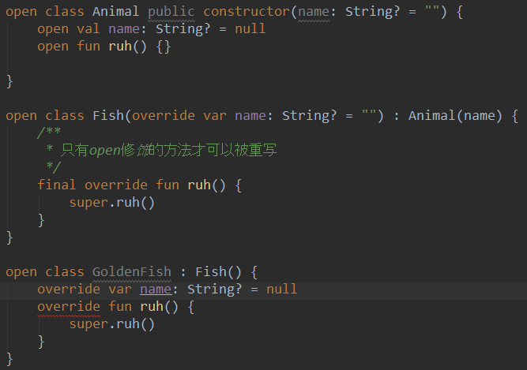

可以看到，上述的Animal,Fish，GoldenFish类间的相互继承关系。类，方法，属性想要被重写必须使用open关键字，并且子类中不能有和父类中重复的方法和属性，
重写必须使用override关键字，并且可以重写方法和属性，而且可以在主构造中进行重写操作。而且还可以将val的属性，覆盖成一个val的属性，反之不行。因为val相当于getter只读，
而var多了个setter读写都可以。

覆盖规则：
在kotlin中接口默认是open开放的，并且没有构造。如果有多个继承关系，为了明确子类是重写覆盖那一个类，我们可以通过super<基类>来表示
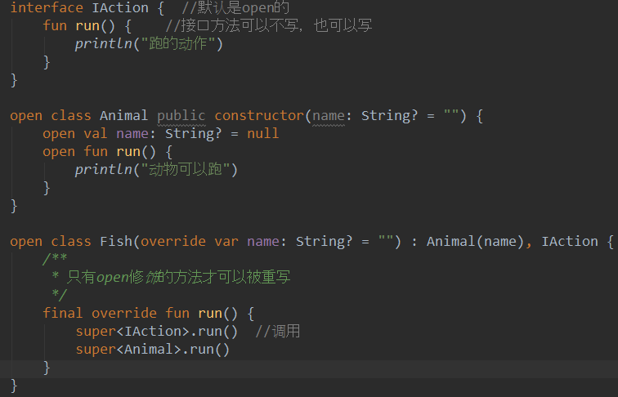

上图可以，kotlin中的接口中的方法，可以不写方法体，也可以写。然而在java中同时实现上述的同样的方法的继承实现，只会实现类中run方法，而不会实现接口的方法，因为接口只是定义了一个行为的方法。

抽象类：在kotlin中抽象类也不需要使用open关键字进行声明，直接abstract关键字修饰。在kotlin中也没有静态的方法。

属性和字段
kotlin声明一个属性的完整语法为

var默认有getter&setter，而val是不可变的只有getter属性。
幕后字段：如果属性至少一个访问器使用默认实现，或者自定义访问器通过 field 引用幕后字段，将会为该属性生成一个幕后字段。如下图，get会直接给变量isEmpty1设置值，而set会在改变变量的时候，调用如果设置的value不大于0，则默认还是30初始值，大于则是field字段值。
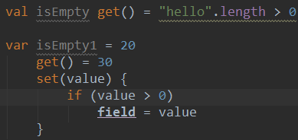

编译期常量：在kotlin中可以使用const修饰符来标记为编译期常量，1.必须位于顶层或者object的一个成员 ，2.用String或者原生类型初始化，3.没有自定义的getter，必须为val类型
延迟初始化：在kotlin中可以使用lateinit关键字进行初始化，避免变量一开始的初始化或者构造其中的初始化。1.只能放在类体中 ，2。修饰var的属性 ，3.没有自定义getter或者setter 4.不能初始化基本数据类型，String可以。

接口
在kotlin中接口可以定义属性，要求：要么是抽象的（不初始化），要么提供访问器（自定义getter，setter）。不能有幕后字段，因此不能再访问器中使用filed属性

可见性修饰符
类、对象、接口、构造函数、方法、属性和它们的 setter 都可以有 可见性修饰符。 （getter 总是与属性有着相同的可见性。） 在 Kotlin 中有这四个可见性修饰符：private、 protected、 internal 和 public。 如果没有显式指定修饰符的话，默认可见性是 public。
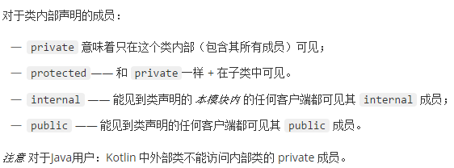

局部变量，函数，类都不能有可见性的修饰符

扩展
扩展的函数：通过在 fun 类名.方法名来进行增加功能，调用时通过对象名.方法名调用。
扩展是静态解析的，不是根据运行时传递的数据进行解析的，而是通过编译时期决定的。
如果成员函数和扩展函数，有相同的函数名，相同的接受者，和相同的参数类型，这中情况总是取成员函数
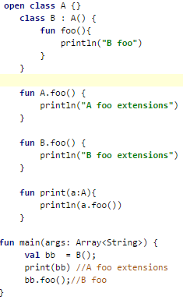

扩展属性：通过该类名.属性名 getter,setter方式，对扩展来说幕后字段是无效的（field），所以扩展的属性没有初始化器，不能直接赋值使用，需要自定义setter&getter
扩展的作用域：在顶层中扩展，既包内，使用时导包，一般都是在顶层定义扩展。
扩展声明为成员：即在一个类内部扩展另一个类的功能，扩展声明所在的类的实例称为 分发接收者，扩展方法调用所在的接收者类型的实例称为 扩展接收者
扩展接收者：为静态解析，为D类，分发接受者为动态解析为C，如下，扩展引用的方法名相同时，默认是扩展的类D，引用分发接受者时，需要this@C.
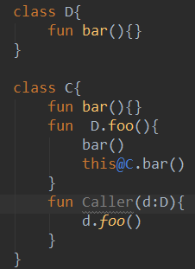

Data数据类
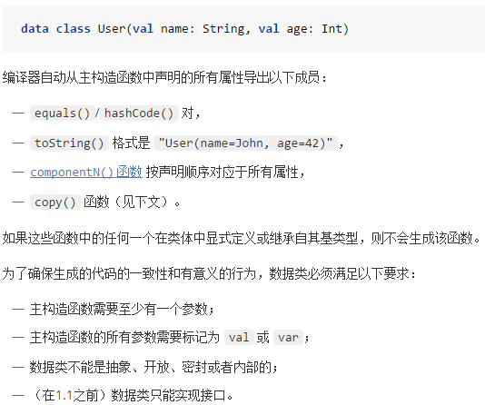

密封类
用来表示有限的集中的类型，如java中的枚举类型，但是枚举类型性也只是存在一个实例，但是密封类的子类可以有多个实例，使用关键字sealed表示

泛型
java中的 泛型不支持形变，如List<String> l = new ArrayList<> List<Object> list = l ; 报错，出现error。为了解决这种问题，java中使用了通配符，？
Extends super 一个表示上限，一个表示下限。而在kotlin中为摒弃这种问题，引入了修饰符in(相当于super)， out（相当于extends）
星投影：如果对类型参数不知道的话，可以直接使用*符号表示，in或者out

嵌套类
1.嵌套类：调用直接Outer.Nested().foo()
2.内部类：调用直接Outer().Nested().foo(),注意内部类需要使用inner来进行修饰
3.匿名内部类：可以使用Lambda表达式

枚举类

对象
如果只需要简单是对象则可以使用object修饰，匿名内部类
匿名对象可以用作只在本地和私有作用域中声明的类型。如果你使用匿名对象作为公有函数的返回类型或者用作公有属性的类型，那么该函数或属性的实际类型会是匿名对象声明的超类型，如果你没有声明任何超类型，就会是 Any。在匿名对象中添加的成员将无法访问。
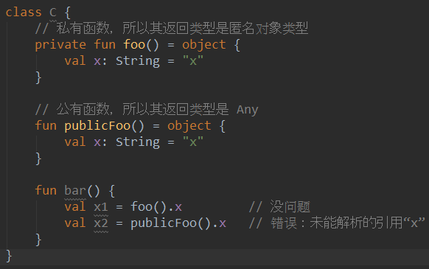

就像 Java 匿名内部类一样，对象表达式中的代码可以访问来自包含它的作用域的变量。 （与 Java 不同的是，这不仅限于 final 变量。），java中final是由于生命周期的问题。
object关键字，在kotlin中用来声明一个单例类，也可以包装数据，还能够当匿名内部类。
单例是延迟初始化的 ：单例在第一次访问时根据内部定义的成员初始化自身，保存在 JVM 堆里，之后再访问的就是堆里的单例对象，不会再次初始化。
单例是一个类，同时也是一个具体实例 ，单例在java中调用kotlin单例时，是一个类，而在kotlin环境中，又可以直接使用单例名访问内部数据，所以又是一个实例。
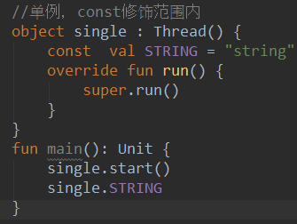

伴生对象：使用companion关键字进行声明，在一个类中声明kotlin中的对象object，并且一个类中只可以有一个伴生对象
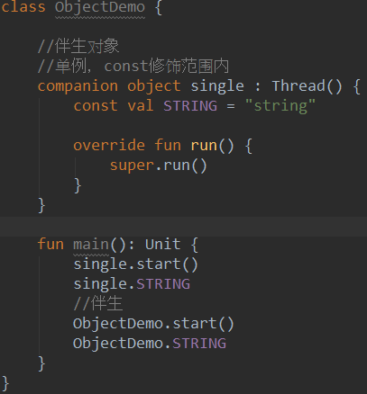
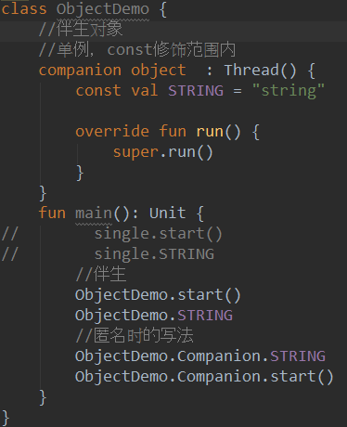

委托：委托模式，通过将一个任务委托给另一个对象去实现，kotlin中已经默认实现了此功能。通过by关键字进行委托，委托的超类只能是接口，
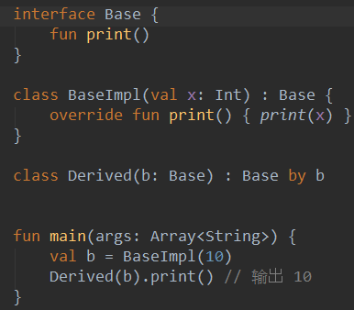

如上图所示：通过by将b对象委托给Base接口，在Derived内部存储，编译器将生成转发给b的所有的Base的方法或者BaseImpl子类覆盖的方法，不能访问BaseImpl的特有的方法
如果在类Derived中覆盖重写print方法，则调用的不是委托的Base类中的print方法，而是Derived类中重写的方法。

委托属性：有一些常见的属性类型，虽然我们可以在每次需要的时候手动实现它们， 但是如果能够为大家把他们只实现一次并放入一个库会更好

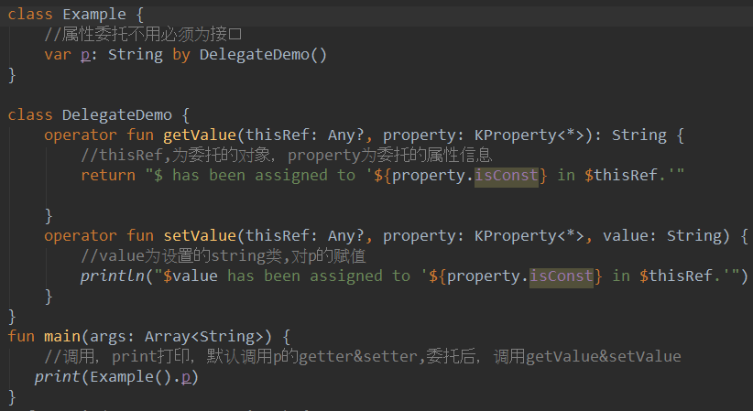

委托属性：不是必须要接口，而委托的类则是必须要接口，方法函数不能够被委托
我们知道kotlin中的属性默认都有getter&setter属性，进行委托后，则会默认调用委托类的operator修饰的getValue&setValue方法

标准的委托：
1.延迟属性的Lazy,只有在调用的时候才会加载，函数lazy()接受一个 lambda 然后返回一个可以作为委托Lazy<T> 实例来实现延迟属性: 第一个调用getter执行变量传递到lazy()并记录结果, 后来的getter调用只会返回记录的结果。
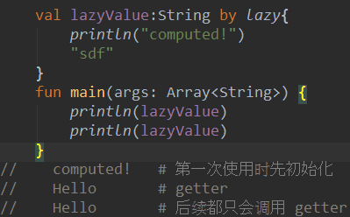

2.可观察属性：使用by Delegates.Observable(inint value){ property,oldVlaue,newValue -> …do something }
通过Observable委托，可以记录变量每一次的变化，初始值，旧值，新值
如果你想能够截获一个赋值并“否决”它，就使用 vetoable() 取代 observable()。 在属性被赋新值生效之前会调用传递给 vetoable 的处理程序。

3.将属性存储在映射中：如将val元素委托到map中，var->mutableMap等等

4.自从kotlin 1.1开始后，支持局部委托属性和提供委托（通过定义provideDelegate）

函数和Lambda
函数：
默认参数：减少重载的数量，可以省略相应的默认参数
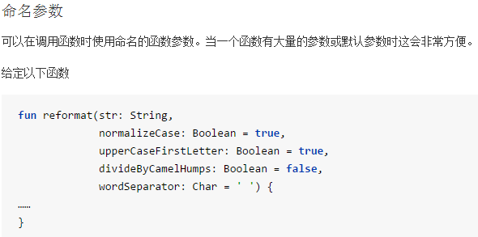

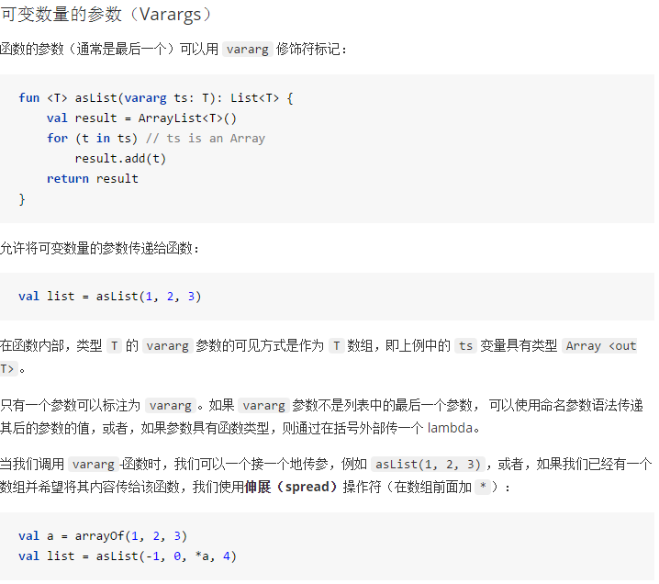

函数的作用域
kotlin中函数可以在文件顶层声明，并且可以支持局部函数，即一个函数在另一个函数的内部
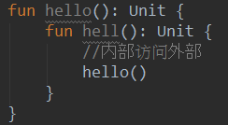

尾递归函数：kotlin支持一种递归函数，并且无堆栈溢出的风险，使用tailrec,编译器会自动进行优化递归。

Lambda表达式

在java中，java8才支持的Lambda表达式为了弥补java的函数式编程，而且java中只有Functional Interface(函数式接口,只有一个抽象的函数)才能使用Lambda,而且表达式和Kotlin有一定的区别。
当函数中没有参数则可以省略参数直接（）->,有一个参数则可以省略（），直接v->,有2个或多个参数使用（v,v1）->。后面的表达式有多个使用{}，如果只有一个的话，则可以省略{}。

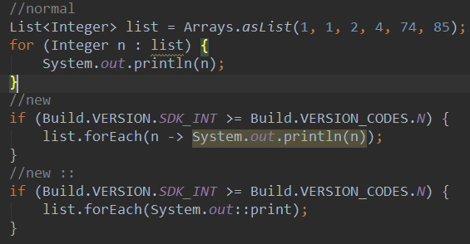

在kotlin中，本身内置了Lambda表达式，大致用法和java中的差不多，但是1，kotlin中的是在{}中引用的，而java是在（）中。 2，kotlin中在{}中可以直接写后面的执行方法，而java不行
3.在kotlin中Lambda的this指代的是外部类对象，return直接返回外部类，想要结束内部类可以使用标签的return@nei。而java中则是直接指代的内部类。
如下图，函数的参数只有一个时，可以使用参数 v->，也可以直接省略不写。如果只有一个参数，并且后面还需要使用参数做操作，可以直接使用it来代替参数。

高阶函数：使用函数作为返回值或者参数的函数
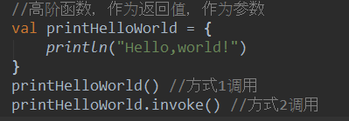

函数类型：使用（）->Unit，表示零个参数，返回值为空，所以上述完整的表达式是：为了避免重复，也可以使用别名来作为函数类型。
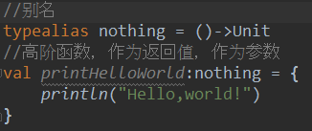

匿名函数：不写函数名，不适用Lambda的函数

闭包和lambda的关系：闭包和面向对象时并行的，都有方法和变量。由于一个方法中的变量由于声明周期不能被外部引用，但是闭包的方法的变量可以被引用。Lambda中一般也是支持闭包操作的。
带接收者的函数字面值
Kotlin 提供了使用指定的 接收者对象 调用函数字面值的功能。 在函数字面值的函数体中，可以调用该接收者对象上的方法而无需任何额外的限定符。 这类似于扩展函数，它允你在函数体内访问接收者对象的成员。 其用法的最重要的示例之一是类型安全的 Groovy-风格构建器。

sum : Int.(other: Int) -> Int = {x -> this + x }
该函数字面值可以这样调用，就像它是接收者对象上的一个方法一样：
1.sum(2)
val sum = fun Int.(other: Int): Int = this + other 和上述的lambda表达式的形式是一样的。
内联函数
使用高阶函数会带来一些运行时的效率损失：每一个函数都是一个对象，并且会捕获一个闭包。 即那些在函数体内会访问到的变量。 内存分配（对于函数对象和类）和虚拟调用会引入运行时间开销。
使用关键字inline开启内敛，noinline禁止内联
普通函数在执行时程序会跳转到函数定义处执行完毕后再返回调用处。而内联函数指的是函数定义被整个复制到了调用处，所以与普通函数相比，内联函数无需进行程序的跳转，有助于提高程序的运行速度。但是大量的内联函数会增大应用的体积，从而减慢应用的加载速度。

inline表示可以直接在调用处内联，函数体和参数都可以内联，而有时我们不想内联参数则可以使用noinline禁用内联
Non-Local Returns
我们知道在函数中定义的函数或闭包如果调用 return 语句只能退出其当前所在的闭合语句块，即本地返回，而无法退出外层函数。而内联函数由于是被直接复制到了调用处，所以其支持非本地返回(Non-local returns)，即调用 return 时会退出外层函数

这种特性很有用，当我们在线程中调用内联方法，就不能直接使用return来结束线程，为了标志这种情况可以在参数上加上关键字crossinline，这样在编译时就会报错避免错误调用。

关键字reified,在泛型上添加，<reified T>,表示可以通过函数传递类的类型时，因为是内联的代码直接copy过去的，直接就可以使用该类型的方法，不需要反射。而在java中需要使用反射属性。

内联属性：（1.1起）
使用inline可以用于没有幕后字段（back feild）的属性，调用时也会又内联的属性。

Other其他的
关键字
operator:操作符的重载，如我们可以定义自己的重载操作符，如“+”对应的，plus。还有一些其他的系统默认的操作行为如destruct 解构，默认实现compoent方法
infix:重新定义一个新的中缀符，如shl,shr,+，-等等
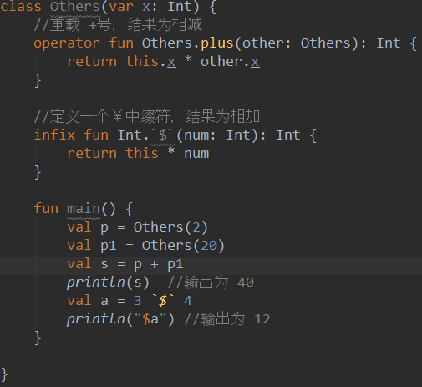

解构声明
将一个对象解构成很多变量，变量可以直接使用。注意：使用解构，该类必须实现component1,23方法，或者是已经实现的data数据类。使用场景，返回类的两个变量val(x,y)，当不会其他变量时用下划线表示。
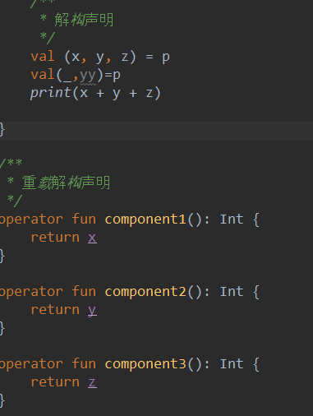

集合
kotlin区分可变集合（读写）和不可变集合（只读），如List<E>&MutableList<E>

区间
..和rangTo（）函数都表示自增的从低到高，如1..10，而10..1则不会起作用。使用in或者！In表示在区间内或者不在。
如果想要倒叙的话使 8 downTo 1，如果要规定步长则需要使用 8 downTo 1 step 2
如果想要使用开区间，则Util x in 1 until 10 ------>>>>> [1,10)

类型检查和转换
使用 is & ！Is 进行类型的检查
使用as关键字进行转换。但是大部分的时候是不需要我们自己转换的如在前面有is判断后，后面的值就会智能转换了。

使用as直接转换为不安全的转换，因为有可能变量为null,故应该使用以下的操作符as?来做安全转换

空安全
许多编程语言（包括 Java）中最常见的陷阱之一是访问空引用的成员，导致空引用异常。在 Java 中， 这等同于 NullPointerException 或简称 NPE。
在kotlin中的String类型常规变量不能为null,如果允许的话使用？操作符表示。
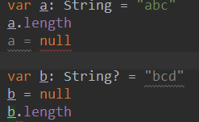

如上图，a不为空可以正常调用属性，并且不能被赋值为null。 b使用?修饰后，可以为空，调用时会报错。
解决上述问题，对于b来说：
1.在条件中检查nul，编译器可以智能进行检查，但是注意：只适用于val不可变的属性，和上述的类型检查类似。
2.安全的调用?. 如：b?.length 表示如果b不为空则正常调用b.length，如果b为null，则返回null
3.第三种选择是为 NPE 爱好者准备的。我们可以写 b!! ，这会返回一个非空的 b 值 （例如：在我们例子中的 String）或者如果 b 为空，就会抛出一个 NPE 异常：
Elvis操作符
当我们有一个可空的引用 r 时，我们可以说“如果 r 非空，我使用它；否则使用某个非空的值 x”：
val l = b?.length ?: -1 |  | 如果 ?: 左侧表达式非空，elvis 操作符就返回其左侧表达式，否则返回右侧表达式。 请注意，当且仅当左侧为空时，才会对右侧表达式求值。

!! 操作符
第三种选择是为 NPE 爱好者准备的。我们可以写 b!! ，这会返回一个非空的 b 值 （例如：在我们例子中的 String）或者如果 b 为空，就会抛出一个 NPE 异常：
val l = b!!.length

异常
在kotlin中没有受检查的异常，也就是说都必须要捕获或者抛出。而在java中继承自RuntimeException的异常称为受检异常，可以不用捕获抛出编译通过，而其他异常称为未受检查的异常，编译不通过，要捕获或者抛出。

在kotlin中异常可以作为表达式，返回值。

在 Kotlin 中 throw 是表达式，所以你可以使用它（比如）作为 Elvis 表达式的一部分：
val s = person.name ?: throw IllegalArgumentException("Name required")
throw 表达式的类型是特殊类型 Nothing。 该类型没有值，而是用于标记永远不能达到的代码位置。 在你自己的代码中，你可以使用 Nothing 来标记一个永远不会返回的函数：

fun fail(message: String): Nothing { throw IllegalArgumentException(message) }
当你调用该函数时，编译器会知道执行不会超出该调用：
val s = person.name ?: fail("Name required") println(s) // 在此已知“s”已初始化

注解
注解是将元数据附加到代码的方法。要声明注解，请将 annotation 修饰符放在类的前面：
annotation class Fancy
注解的附加属性可以通过用元注解标注注解类来指定： @Target 指定可以用该注解标注的元素的可能的类型（类、函数、属性、表达式等）； @Retention 指定该注解是否存储在编译后的 class 文件中，以及它在运行时能否通过反射可见 （默认都是 true）； @Repeatable 允许在单个元素上多次使用相同的该注解； @MustBeDocumented 指定该注解是公有 API 的一部分，并且应该包含在生成的 API 文档中显示的类或方法的签名中。

注解使用处目标
当对属性或主构造函数参数进行标注时，从相应的 Kotlin 元素生成的 Java 元素会有多个，因此在生成的 Java 字节码中该注解有多个可能位置 。如果要指定精确地指定应该如何生成该注解，请使用以下语法：

可以使用相同的语法来标注整个文件。 要做到这一点，把带有目标 file 的注解放在文件的顶层、package 指令之前或者在所有导入之前（如果文件在默认包中的话）：
@file:JvmName("Foo") package org.jetbrains.demo
如果你对同一目标有多个注解，那么可以这样来避免目标重复——在目标后面添加方括号并将所有注解放在方括号内：
class Example { @set:[Inject VisibleForTesting] var collaborator: Collaborator }
支持的使用处目标的完整列表为： file property（具有此目标的注解对 Java 不可见） field get（属性 getter） set（属性 setter） receiver（扩展函数或属性的接收者参数） param（构造函数参数） setparam（属性 setter 参数） delegate（为委托属性存储其委托实例的字段）

要标注扩展函数的接收者参数，请使用以下语法：
fun @receiver:Fancy String.myExtension() { }

类型安全的构建器

反射 | compile "org.jetbrains.kotlin:kotlin-reflect:$kotlin_version" 添加此反射插件，才可以使用反射：：
反射是这样的一组语言和库功能，它允许在运行时自省你的程序的结构。 Kotlin 让语言中的函数和属性做为一等公民、并对其自省（即在运行时获悉一个名称或者一个属性或函数的类型）与简单地使用函数式或响应式风格紧密相关。

类引用
最基本的反射功能是获取 Kotlin 类的运行时引用。要获取对静态已知的 Kotlin 类的引用，可以使用 类字面值 语法
val c = MyClass::class
在kotlin获取的反射和java类的不一样，获取java类的引用时可以使用：
val c = MyClass::class.java

函数引用
当我们有一个命名函数声明如下：
fun isOdd(x: Int) = x % 2 != 0
我们可以很容易地直接调用它（isOdd(5)），但是我们也可以把它作为一个值传递。例如传给另一个函数。 为此，我们使用 :: 操作符：
val numbers = listOf(1, 2, 3)
println(numbers.filter(::isOdd)) // 输出 [1, 3]
这里 ::isOdd 是函数类型 (Int) -> Boolean 的一个值。

函数组合
fun <A, B, C> compose(f: (B) -> C, g: (A) -> B): (A) -> C { return { x -> f(g(x)) } }

属性引用
要把属性作为 Kotlin中 的一等对象来访问，我们也可以使用 :: 运算符：
Represents a property, such as a named `val` or `var` declaration.
* Instances of this class are obtainable by the `::` operator.
上述说明是Kproperty类的说明，表示了val和var声明的属性，它的实例是通过`::`操作符引用得到的。
var x = 1 fun main(args: Array<String>) { println(::x.get()) // 输出 "1" ::x.set(2) println(x) // 输出 "2" }

绑定的函数与属性引用
你可以引用特定对象的实例方法。
val numberRegex = "\\d+".toRegex() println(numberRegex.matches("29")) // 输出“true” val isNumber = numberRegex::matches println(isNumber("29")) // 输出“true”

